5-2
府内における自動車走行量（対策地域）
 | '5-2'!#REF! | '5-2'!#REF! | '5-2'!#REF!
 | 1 | 1 | 1
５－２ 府内（対策地域）における自動車走行量の推移
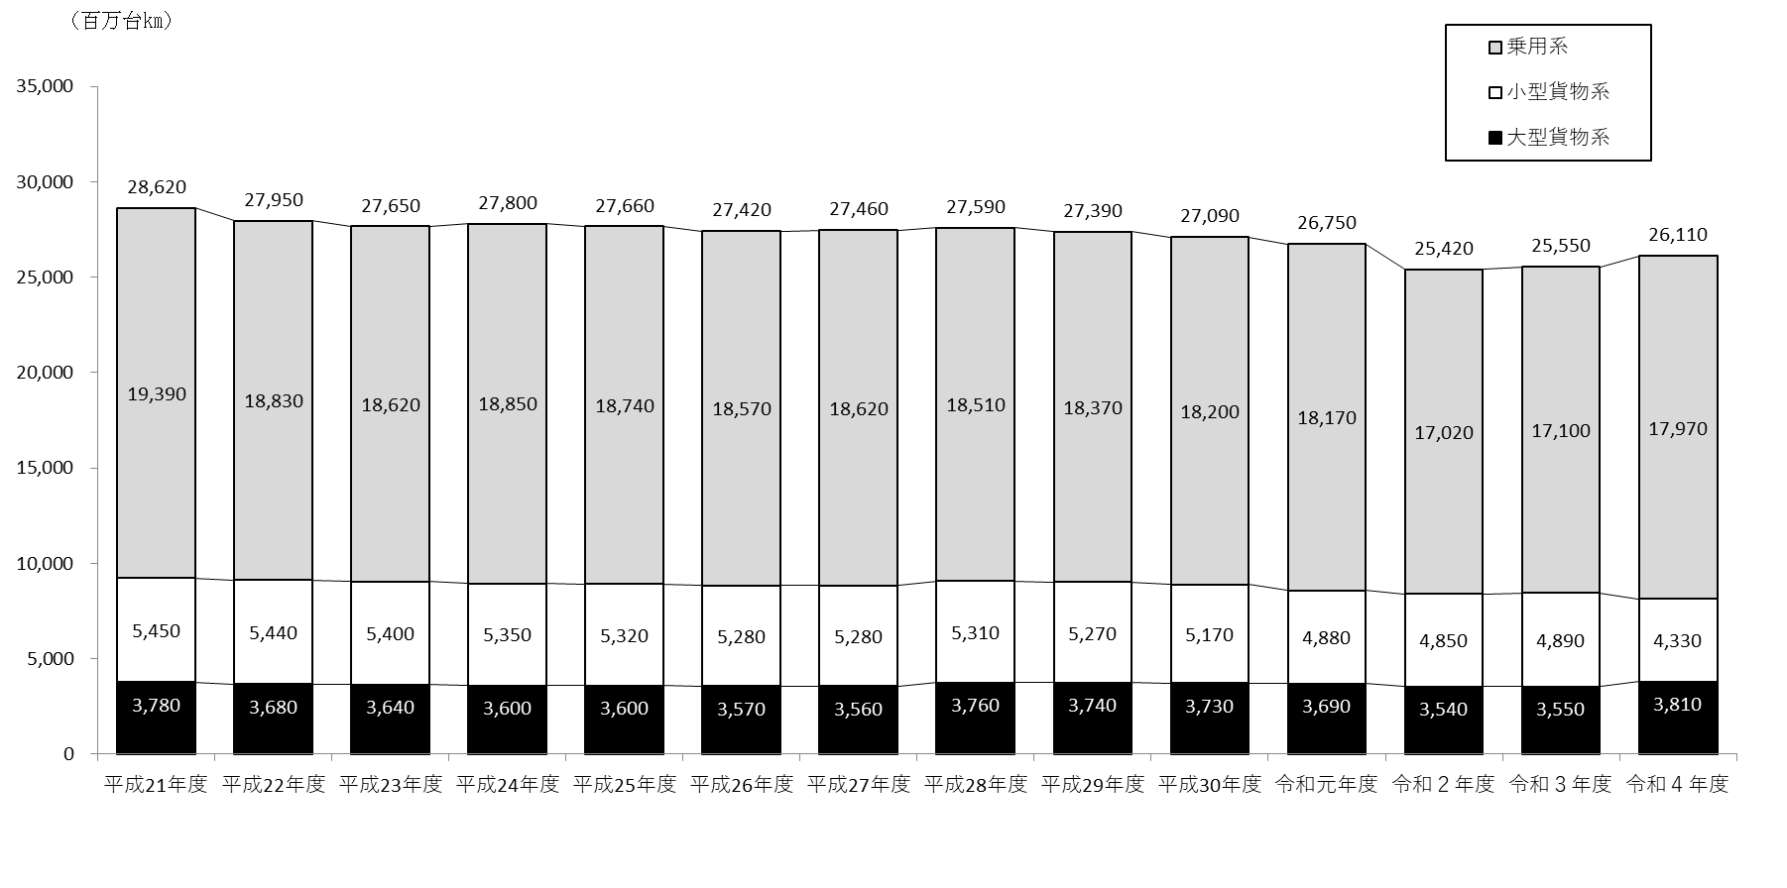

(注） １ | 平成22年度は、道路交通センサスにより推計したものである。
２ | 平成21年度は平成17年度の道路交通センサス調査結果を、平成23～27年度は平成22年度の道路交通センサス調査結果を、平成28年度以降は平成27年度の道路交通センサス調査結果を基に推計したものである。
3 | 四捨五入により合計値と各車種の合計値が一致しない場合がある。

